工作表1
選擇ODBC資料庫
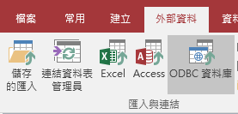

選擇建立連結資料表
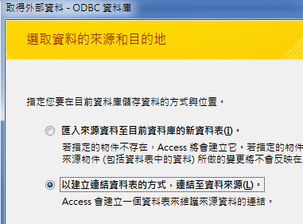

選擇機器資料來源，然後新增
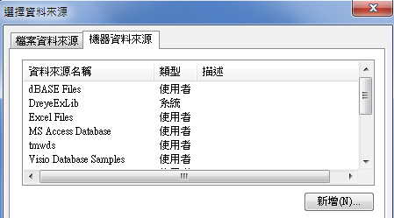

選擇系統資料來源，選擇下一步
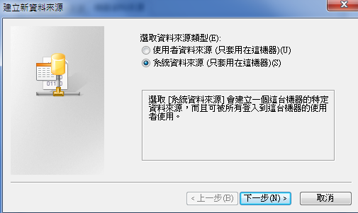

選擇SQL server，選擇下一步
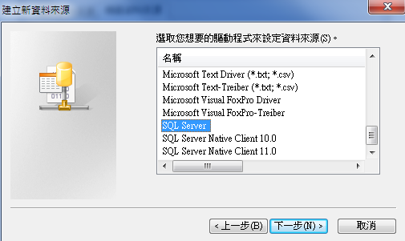

選擇完成
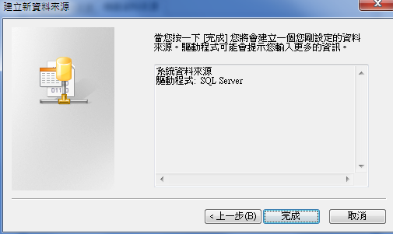

名稱可自由定義
正常測試資料伺服器:
 | C5: | YANWPD-ATESQL
 | T1: | ATE_SERVER
 | T2: | ATE_SERVER_T2
 | T3: | ATE_SERVER_T3
QA測試資料伺服器:
 | C5: | YANWPD-BKATE
 | T1: | BKATE_SERVER
 | T2: | BKATE_SERVER_T2
 | T3: | BKATE_SERVER_T3
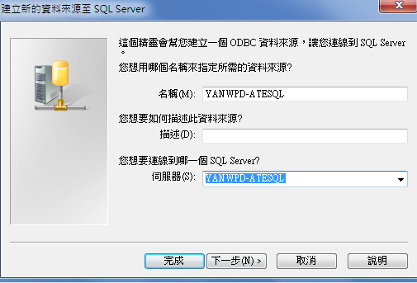

選擇由使用者所輸入的等入識別碼及密碼進行SQL Server帳戶驗證
登入識別碼: ate_oper
密碼: ate.oper
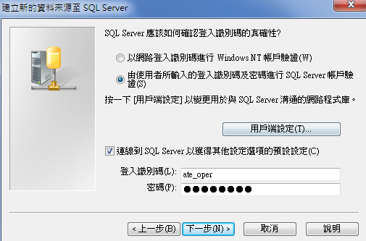

選擇變更預設資料庫
包裝資料: Pack_OneYear_db
 | 各月份Packing資料表: |  | dbo.PACK_NEW_1 ~ dbo.PACK_NEW_C
 | 刪除的包裝資料: |  | dbo.PACK_NEW_DELETED
 | 出貨資料: |  | dbo.shippack
 | Prodscan資料: |  | dbo.WprodESN+dbo.WprodRes
 | UPC資料: |  | dbo.weight_log_total
 | Unlock資料: |  | dbo.PackagedUnlocks

ATE資料: ate_db_tblcpu
 | 資料表: | dbo.TblCpu
 |  | dbo.TblCpuBt
SMD工單與ESN資料: ate_db
 | 資料表: | dbo.ESN_Jobs
組裝線尾測試資料: ate_db
 | 資料表: | dbo.tAssyFail
CT/HT/FT測試資料: ate_db_tblfinal_new
 | 資料表: | dbo.TblFinal
組裝Bundle資料: ate_result
 | 資料表: | dbo.AddTotal
掃毒記錄：ate_result
 | 資料表: | dbo.tbl_virusscanlog
維修Server: TWSQL1
 | 資料庫: | FixDB | 資料表: | dbo.frecord_v | (engine)
 |  |  | RMA/NOH: | dbo.FRecord_NOH

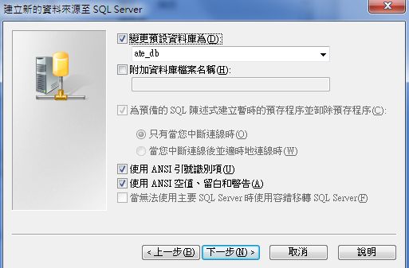

選擇完成
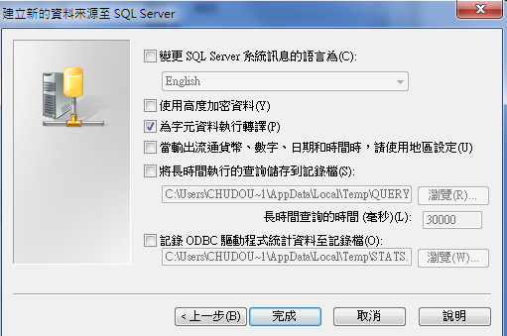

選擇測試資料來源
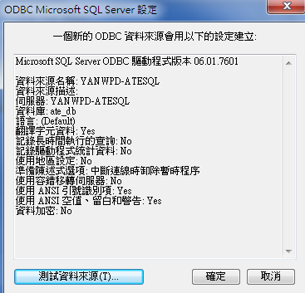

成功完成測試即代表連線完成
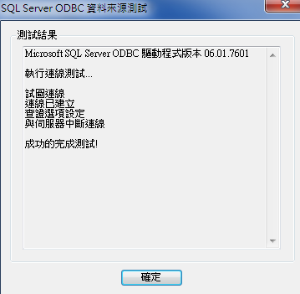

Test Type查詢
Test Type List (garmin.com.tw)

